Лист 1
Прайс-лист
МИР ПРЯЖИ

В валюте: руб. (курс 1).
Цены указаны на 07.08.2020

№ | Номенклатура/ Характеристика номенклатуры | Описание | Изображение | Артикул | Цена | Ед. | Остаток | Ссылка на сайт
 | Бумага для скрапбукинга, 30,5х30,5см | Бумага для скрапбукинга, 30,5х30,5см | 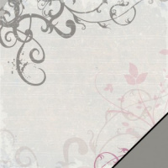 | 79170000 | 24.80 |  |  | Изображение
 | Бумага для скрапбукинга, 30,5х30,5см |  |  |  | 24.80 | лист | 8 | Изображение
 | Бумага для скрапбукинга, 30,5х30,5см | Бумага для скрапбукинга, 30,5х30,5см | 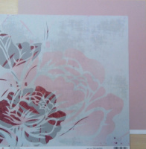 | 79168000 | 24.80 |  |  | Изображение
 | Бумага для скрапбукинга, 30,5х30,5см |  |  |  | 24.80 | лист | 1 | Изображение
 | Бумага для скрапбукинга, 30,5х30,5см | Бумага для скрапбукинга, 30,5х30,5см | 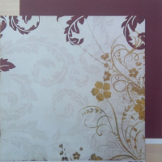 | 79174000 | 24.80 |  |  | Изображение
 | Бумага для скрапбукинга, 30,5х30,5см |  |  |  | 24.80 | лист | 4 | Изображение
 | Бумага для скрапбукинга, 30,5х30,5см | Бумага для скрапбукинга, 30,5х30,5см | 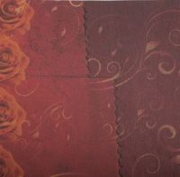 | 79177000 | 24.80 |  |  | Изображение
 | Бумага для скрапбукинга, 30,5х30,5см |  |  |  | 24.80 | лист | 9 | Изображение
 | Бумага для скрапбукинга, 30,5х30,5см Бора Бора | Бумага для скрапбукинга, 30,5х30,5см Бора Бора |  | 79146000 | 26.55 |  |  | Изображение
 | Бумага для скрапбукинга, 30,5х30,5см Бора Бора |  |  |  | 26.55 | шт | 2 | Изображение
 | Бумага для скрапбукинга, 30,5х30,5см красные цветы | Бумага для скрапбукинга, 30,5х30,5см красные цветы | 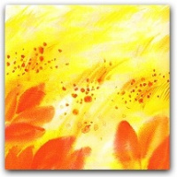 | 78831000 | 26.55 |  |  | Изображение
 | Бумага для скрапбукинга, 30,5х30,5см красные цветы |  |  |  | 26.55 | шт | 2 | Изображение
 | Бумага для скрапбукинга, 30,5х30,5см Олень | Бумага для скрапбукинга, 30,5х30,5см Олень | 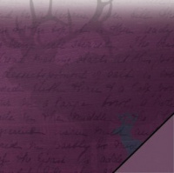 | 79185000 | 26.55 |  |  | Изображение
 | Бумага для скрапбукинга, 30,5х30,5см Олень |  |  |  | 26.55 | лист | 1 | Изображение
 | Бумага для скрепбукинга, 30,5х30,5см | Бумага для скрепбукинга, 30,5х30,5см | 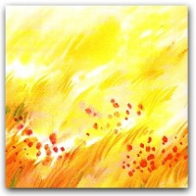 | 78832000 | 26.55 |  |  | Изображение
 | Бумага для скрепбукинга, 30,5х30,5см |  |  |  | 26.55 | лист | 8 | Изображение
 | Бумага для скрепбукинга, 30,5х30,5см | Бумага для скрепбукинга, 30,5х30,5см | 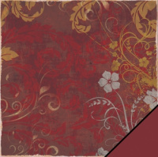 | 79175000 | 24.80 |  |  | Изображение
 | Бумага для скрепбукинга, 30,5х30,5см |  |  |  | 24.80 | лист | 3 | Изображение
 | Бумага для скрепбукинга, 30,5х30,5см | Бумага для скрепбукинга, 30,5х30,5см | 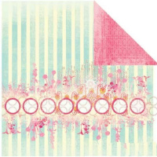 | 840754/РМ | 30.00 |  |  | Изображение
 | Бумага для скрепбукинга, 30,5х30,5см |  |  |  | 30.00 | лист | 4 | Изображение
 | Лист-оверлэй пластиковый флокированный размером 30*30 см | Лист-оверлэй пластиковый флокированный размером 30*30 см | 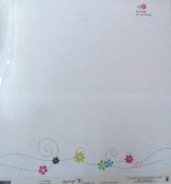 | FP | 15.00 |  |  | Изображение
 | Лист-оверлэй пластиковый флокированный размером 30*30 см (FP523, Chill Out. Arktic Chill) |  |  |  | 15.00 | шт | 3 | Изображение
 | Лист-оверлэй пластиковый флокированный размером 30*30 см (FP524, Eclectic Winter Arctic Chill) |  |  |  | 15.00 | шт | 2 | Изображение
 | Лист-оверлэй пластиковый флокированный размером 30*30 см (FP712, Vertical Jump) |  |  |  | 15.00 | шт | 1 | Изображение
 | Лист-оверлэй пластиковый флокированный размером 30*30 см (FP719, Simplicity Line Simply) |  | 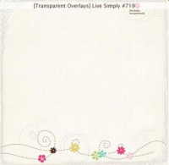 |  | 15.00 | шт | 2 | Изображение
 | Лист-оверлэй пластиковый флокированный размером 30*30 см (FP764, Be Yourself) |  |  |  | 15.00 | шт | 2 | Изображение
 | Лист-оверлэй пластиковый флокированный размером 30*30 см (FP765, Blizzard) |  |  |  | 15.00 | шт | 3 | Изображение
 | Набор бумаги для скрапбукинга "Rayher" 11 листов ассорти | Набор бумаги для скрапбукинга "Rayher" 11 листов ассорти | 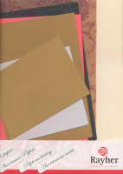 | 81905000 | 216.00 |  |  | Изображение
 | Набор бумаги для скрапбукинга "Rayher" 11 листов ассорти |  |  |  | 216.00 | шт | 1 | Изображение

